Лист1
ID | Заголовок | Шаги | Ожидаемый результат | Фактический результат | Скриншот

Б1 | Поиск с пустой поисковой строкой | 1.Зайти на сайт Ozon | Сайт проинформирует о том, что нужно ввеститекст в поле | При нажатии кнопки поиск не никакой реакции. Остается тотже вид, что был после клика по полю | http://joxi.ru/8231DLjFwzpddr
 |  | 2.Найти поисковую строку
 |  | 3.Кликнуть на поле ввода запроса
 |  | 4.Оставить поисковую строку пустой
 |  | 5.Кликнуть кнопку поиск

Б2 | Поиск с пробелами в поисковой строке | 1.Зайти на сайт Ozon | Сайт проинформирует, что в поле ввода ввели пустое значение | Курсов ввода тектста в строке передвигается. Но при нажатии на кнопку поиск, все замирает. Не предлагаются товары, не выдает ошибку или какую-либо другую информацию. | http://joxi.ru/v29j5OJUj4DBoA
 |  | 2.Найти поисковую строку
 |  | 3.Кликнуть наполе ввода запроса
 |  | 4.Ввести пробел
 |  | 5.Кликнуть кнопку поиск

Б3 | Отсутствует выбор способа доставки и информации о ней в разделе "Корзина" | 1.Зайти на сайт Ozon | На сайте в разделе корзина есть информация о способах и условиях доставки | Имеются два слова "Курьером" и "Самовывоз" и больше никакой информации. Кнопки не активны и без ТЗ не понятно,должны ли быть активны. | http://joxi.ru/V2VQz5eFGBO6Km
 |  | 2.Найти иконку корзина |  | Не удобно для покупателя, что нет подробной информации.
 |  | 3.Кликнуть иконку корзина
 |  | 4.Поиск поиск полной информации о способах доставки

Б4 | Отсутствует возможность ввести промокод/сертификат в разделе "Корзина" | 1.Зайти на сайт Ozon | Где указана итоговая сумма товараимеется поле ввода промокода/сертификата | Такого поля нет. Пользователь может узнать итоговую стоимость товара или информацию о корректности промокода/сертификата только начав оформлять заказ | http://joxi.ru/gmvJQYeH0eK9Nm
 |  | 2.Найти иконку корзина
 |  | 3.Кликнуть иконку корзина
 |  | 4.Найти окно для ввода сертификата/промокода

ФР5 | Отсутствует возможность ввести количество товара к покупке в один клик в разделе "Корзина" в окно количество товара | 1.Зайти на сайт Ozon | Появится курсор, как знак того, что окно готово для ввода количества товара | Выходит выпадающее меню, которое сперва предлагает выбрать 10+ товаров, и только после того, как кликнешь на 10+, можно ввестинеобходимое количество товара | 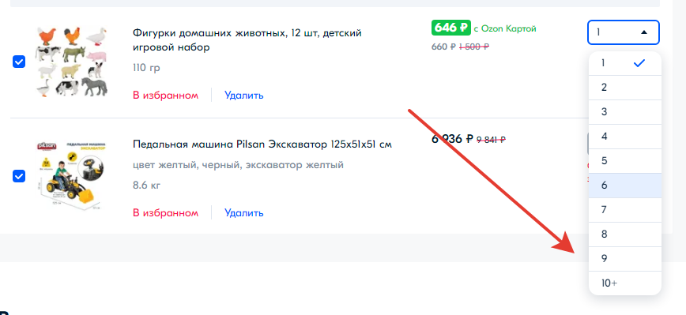
 |  | 2.Найти иконку корзина
 |  | 3.Кликнуть иконку корзина
 |  | 4.Найти окноввода количества товара
 |  | 5.Навести курсор на окно количества товара к оформлению
 |  | 6.Кликнуть по окну ввода количества товара

 | Окружение на котором возникла ошибка | Версия 109.0.5414.120 (Официальная сборка), (64 бит) | Windows 7 Профессиональная 2009 64-разрядная операционная система

 | Б - баг
 | ФР - фитча реквест

